【見本】受給証明書
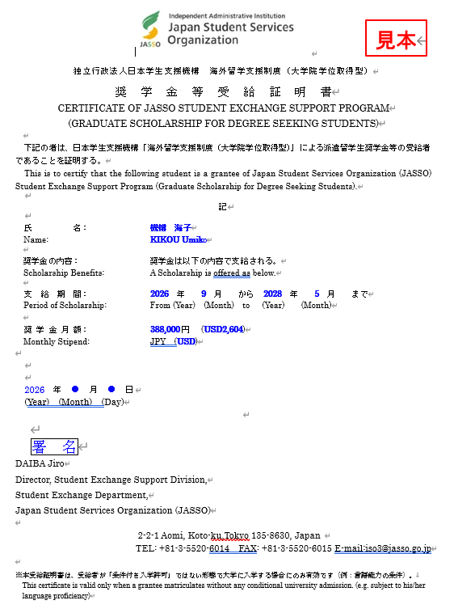

【記入例】様式６
 |  |  |  |  |  |  |  |  |  |  |  |  | 2026様式６【新】

 |  |  |  |  |  | 西暦 |  | 2026 |  | 年 | 8 | 月 | 1 | 日

独立行政法人日本学生支援機構 理事長 殿
記入例
 |  |  |  |  |  |  | 個人番号 | G2699999999S
 |  |  |  |  |  |  | 氏 名 | 機構 海子
 |  |  |  |  |  |  | 国内連絡人名 | 機構 二郎

海外留学支援制度（大学院学位取得型）奨学金等受給証明書発行依頼

標記について、下記のとおり受給証明書の発行を依頼します。

記

派遣学生氏名（英字） | KIKOU Umiko
留学先大学名（英字） | JASSO University
留学先国・地域（日本語） | アメリカ合衆国 |  |  |  |  |  | 都市 |  | ワシントンD.C.
奨学金月額 ※プルダウンから選択 | 388,000円（区分：A） |  |  |  |  |  | 原本送付 希望の有無 |  | 原本の送付は希望しない
記載する現地通貨単位 | USD
本制度による支援期間 | 西暦 | 2026 | 年 | 9 | 月 | ～ |  | 2028 |  | 年 | 5 | 月
発行理由 | ●×△

奨学金等の円換算率は、「出納官吏事務規程第14条及び第16条に規定する外国貨幣換算率を定める等の件（令和８年１月９日財務省告示第11号）(令和８年４月1日適用)」を使用します。

※ご記入いただいた情報は、本制度実施のため利用されます。大学・在外公館・行政機関・公益法人等に対し、必要に応じて提供され、その他の目的には利用されません。

